Planilha1
X | Y | X2 | y2 | xy
-3 | -1 | 9 | 1 | 3
-2 | 0 | 4 | 0 | 0
-1 | 1 | 1 | 1 | -1
0 | 2 | 0 | 4 | 0
1 | 3 | 1 | 9 | 3
2 | 4 | 4 | 16 | 8
3 | 5 | 9 | 25 | 15
0 | 14 | 28 | 56 | 28

 |  | 2
196 | b
196 | 1 |  | y=1x+2

Planilha2
ð

Funcão Demanda x Produção
ð

 |  |  |  | Período | Função Demanda | Função Produção
x | y | Função Demanda | Função Produção | x | y | y
1 |  | 75.00 | 19.00 | 1 | 75.00 | 19.00
2 |  | 73.33 | 19.67 | 2 | 73.33 | 19.67
3 |  | 71.67 | 20.33 | 3 | 71.67 | 20.33
4 |  | 70.00 | 21.00 | 4 | 70.00 | 21.00
5 |  | 68.33 | 21.67 | 5 | 68.33 | 21.67
6 |  | 66.67 | 22.33 | 6 | 66.67 | 22.33
7 |  | 65.00 | 23.00 | 7 | 65.00 | 23.00
8 |  | 63.33 | 23.67 | 8 | 63.33 | 23.67
9 |  | 61.67 | 24.33 | 9 | 61.67 | 24.33
10 |  | 60.00 | 25.00 | 10 | 60.00 | 25.00
11 |  | 58.33 | 25.67 | 11 | 58.33 | 25.67
12 |  | 56.67 | 26.33 | 12 | 56.67 | 26.33
13 |  | 55.00 | 27.00 | 13 | 55.00 | 27.00
14 |  | 53.33 | 27.67 | 14 | 53.33 | 27.67
15 |  | 51.67 | 28.33 | 15 | 51.67 | 28.33
16 |  | 50.00 | 29.00 | 16 | 50.00 | 29.00
17 |  | 48.33 | 29.67 | 17 | 48.33 | 29.67
18 |  | 46.67 | 30.33 | 18 | 46.67 | 30.33
19 |  | 45.00 | 31.00 | 19 | 45.00 | 31.00
20 |  | 43.33 | 31.67 | 20 | 43.33 | 31.67
21 |  | 41.67 | 32.33 | 21 | 41.67 | 32.33
22 |  | 40.00 | 33.00 | 22 | 40.00 | 33.00
23 |  | 38.33 | 33.67 | 23 | 38.33 | 33.67
24 |  | 36.67 | 34.33 | 24 | 36.67 | 34.33
25 |  | 35.00 | 35.00 | 25 | 35.00 | 35.00
26 |  | 33.33 | 35.67 | 26 | 33.33 | 35.67
27 |  | 31.67 | 36.33 | 27 | 31.67 | 36.33
28 |  | 30.00 | 37.00 | 28 | 30.00 | 37.00
29 |  | 28.33 | 37.67 | 29 | 28.33 | 37.67

Planilha3
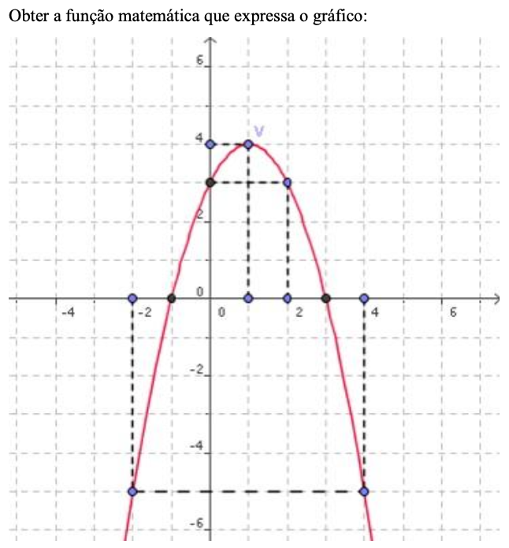

c | 3

pontos | x | y
1 | -1 | -1
2 | 0 | 3
3 | 3 | 0
y=ax2+bx+c
Substituição ponto 1
(-1,-1) | 0=a*-1^2+b*-1+3 |  | x | ax2+bx+c
 |  |  | y

Planilha4
Soja |  |  |  |  |  | Milho
q | Ps |  |  |  |  | q | Pm
0 | 500 |  |  |  |  | 0 | 144
1 | 539 |  |  |  |  | 1 | 175
2 | 576 |  |  |  |  | 2 | 204
3 | 611 |  |  |  |  | 3 | 231
4 | 644 |  |  |  |  | 4 | 256
5 | 675 |  |  |  |  | 5 | 279
6 | 704 |  |  |  |  | 6 | 300
7 | 731 |  |  |  |  | 7 | 319
8 | 756 |  |  |  |  | 8 | 336
9 | 779 |  |  |  |  | 9 | 351
10 | 800 |  |  |  |  | 10 | 364
11 | 819 |  |  |  |  | 11 | 375
12 | 836 |  |  |  |  | 12 | 384
13 | 851 |  |  |  |  | 13 | 391
14 | 864 | 900 |  |  |  | 14 | 396 | 400
15 | 875 |  |  |  |  | 15 | 399
16 | 884 |  |  |  |  | 16 | 400
17 | 891 |  |  |  |  | 17 | 399
18 | 896 |  |  |  |  | 18 | 396
19 | 899 |  | q | Ps | Pm | 19 | 391
20 | 900 |  | 0 | 500 | 144 | 20 | 384
21 | 899 |  | 1 | 539 | 175 | 21 | 375
22 | 896 |  | 2 | 576 | 204 | 22 | 364
23 | 891 |  | 3 | 611 | 231 | 23 | 351
24 | 884 |  | 4 | 644 | 256 | 24 | 336
25 | 875 |  | 5 | 675 | 279 | 25 | 319
26 | 864 |  | 6 | 704 | 300 | 26 | 300
27 | 851 |  | 7 | 731 | 319 | 27 | 279
28 | 836 |  | 8 | 756 | 336 | 28 | 256
29 | 819 |  | 9 | 779 | 351 | 29 | 231
30 | 800 |  | 10 | 800 | 364 | 30 | 204
31 | 779 |  | 11 | 819 | 375 | 31 | 175
32 | 756 |  | 12 | 836 | 384 | 32 | 144
33 | 731 |  | 13 | 851 | 391 | 33 | 111
34 | 704 |  | 14 | 864 | 396 | 34 | 76
35 | 675 |  | 15 | 875 | 399 | 35 | 39
36 | 644 |  | 16 | 884 | 400 | 36 | 0
37 | 611 |  | 17 | 891 | 399 | 37 | -41
38 | 576 |  | 18 | 896 | 396
39 | 539 |  | 19 | 899 | 391
40 | 500 |  | 20 | 900 | 384
41 | 459 |  | 21 | 899 | 375
42 | 416 |  | 22 | 896 | 364
43 | 371 |  | 23 | 891 | 351
44 | 324 |  | 24 | 884 | 336
45 | 275 |  | 25 | 875 | 319
46 | 224 |  | 26 | 864 | 300
47 | 171 |  | 27 | 851 | 279
48 | 116 |  | 28 | 836 | 256
49 | 59 |  | 29 | 819 | 231
50 | 0 |  | 30 | 800 | 204
51 | -61 |  | 31 | 779 | 175
 |  |  | 32 | 756 | 144
 |  |  | 33 | 731 | 111
 |  |  | 34 | 704 | 76
 |  |  | 35 | 675 | 39
 |  |  | 36 | 644 | 0
 |  |  | 37 | 611 | -41
Interposição
 |  |  | 38 | 576 | -84
 |  |  | 39 | 539 | -129
 |  |  | 40 | 500 | -176
 |  |  | 41 | 459 | -225
 |  |  | 42 | 416 | -276
 |  |  | 43 | 371 | -329
 |  |  | 44 | 324 | -384
 |  |  | 45 | 275 | -441
 |  |  | 46 | 224 | -500
 |  |  | 47 | 171 | -561
 |  |  | 48 | 116 | -624
 |  |  | 49 | 59 | -689
 |  |  | 50 | 0 | -756
 |  |  | 51 | -61 | -825

